ŽÁCI
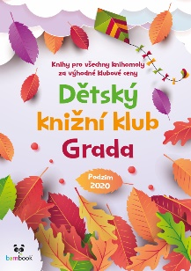 |  | 1234 anglických slovíček | 20 000 mil pod mořem | Barefoot: Žij naboso! | Bludiště – Staň se soukromým detektivem
Jméno a příjmení | třída | 200.00 | 125.00 | 185.00 | 200.00
...

